Deckblatt
ZEW - Leibniz-Zentrum für Europäische Wirtschaftsforschung


Umweltinnovationen
Ergebnisse der jährlichen Innovationserhebung für das produzierende Gewerbe und ausgewählte Dienstleistungsbranchen in Deutschland

Ausgabe 2022

Veröffentlichung: August 2022

Kontakt:
Christian Rammer
E-Mail: rammer@zew.de
Telefon: +49 (0)621 1235 184

© ZEW - Leibniz-Zentrum für Europäische Wirtschaftsforschung, 2022

Einführung
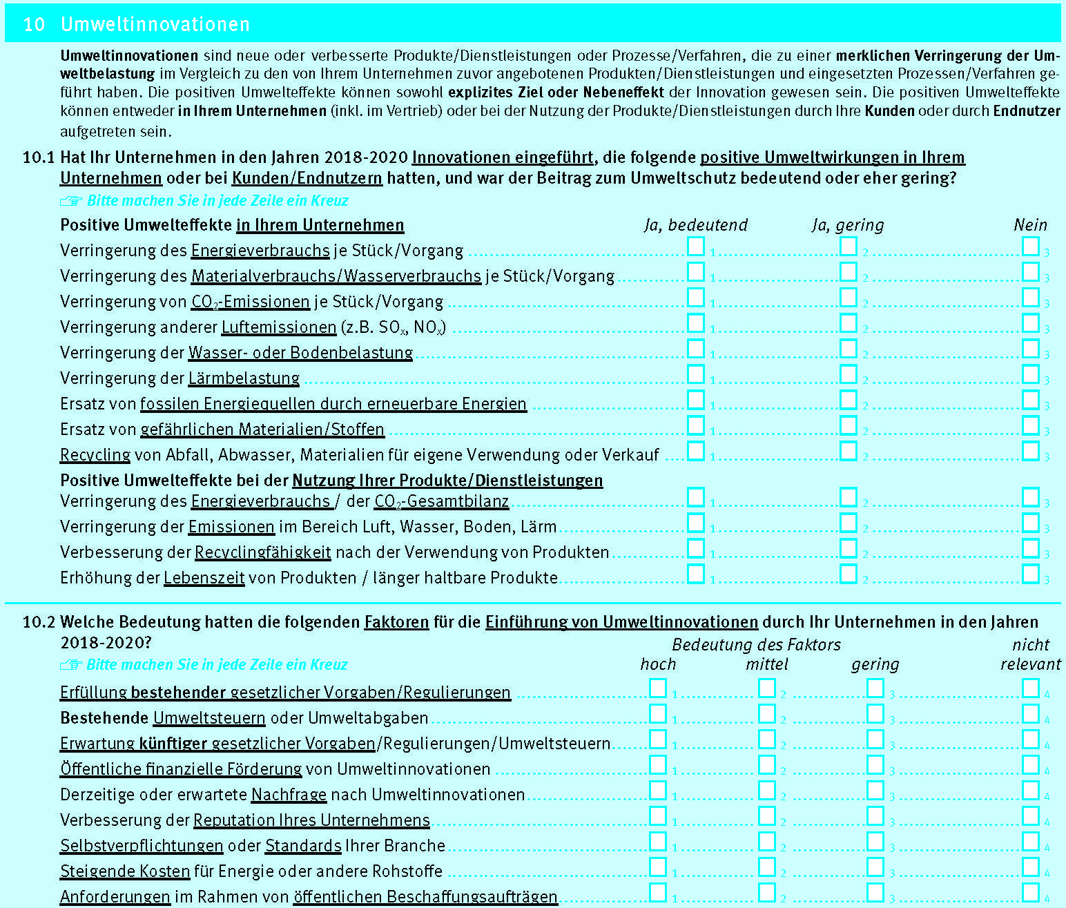
Einführung

1. Fragenprogramm
Fragen zu Umweltinnovationen waren in den Erhebungswellen 2009, 2015 und 2021 der Innovationserhebung enthalten. In der Erhebungswelle 2009 wurde der Beitrag zum Umweltschutz anhand einer dreistufigen Skala erfasst, in den Erhebungswellen 2015 und 2021 anhand einer zweistufigen Skala. In der Erhebungswelle 2009 wurden neun Arten von Umweltinnovationen mit positiven Umweltwirkungen im Unternehmen und drei Arten von Umweltinnovationen im Bereich der Nutzung von Produkten/Dienstleistungen erfasst. In den Erhebungswellen 2015 und 2021 wurde im Bereich der Umweltwirkungen im Unternehmen eine zusätzliche Art (Ersatz fossiler durch erneuerbare Energiequellen) aufgenommen und dafür zwei in der Erhebungswelle 2009 getrennt erfasste Arten (Wasser- und Bodenbelastung) zusammengefasst. Im Bereich der Umweltwirkungen bei der Nutzung von Produkten und Dienstleistungen wurde in den Erhebungswellen 2015 und 2021 eine zusätzliche Art (Erhöhung der Lebenszeit von Produkten) aufgenommen. In allen drei Erhebungswellen wurden verschiedene Faktoren, die Umweltinnovationen ausgelöst haben können, abgefragt. In der Erhebungswelle 2005 wurde für fünf Faktoren erfasst, ob diese Umweltinnovationen ausgelöst haben oder nicht. In den Erhebungswellen 2015 und 2021 wurde die Bedeutung der Faktoren auf einer vierstufigen Likert-Skala abgefragt, wobei 2015 acht verschiedene Faktoren und 2021 neun verschiedene Faktoren berücksichtigt wurden.

2. Frageformulierung in den einzelnen Erhebungswellen
Erhebung 2009
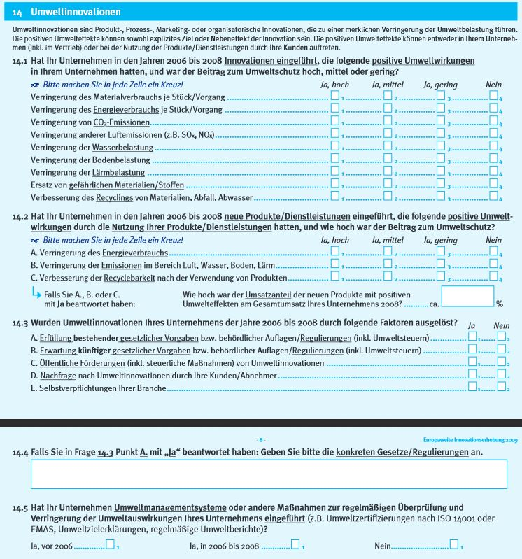

Erhebung 2015
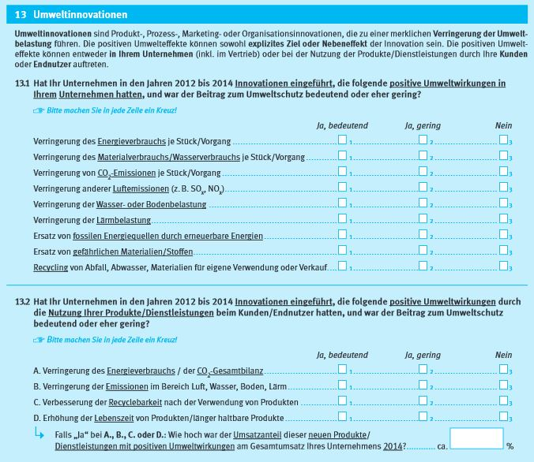

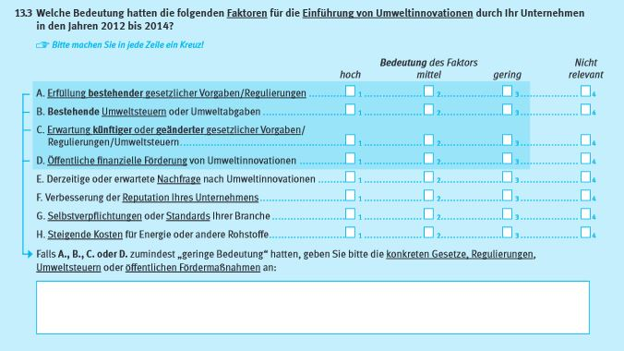

Erhebung 2021

